Feuil1
NOM : |  | <---
PRENOM : |  | <---
 |  |  |  |  |  | a
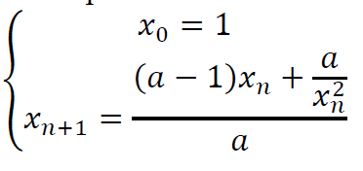
recherche de la racine de f(x) = = x3 - a sur l’intervalle [1,a] |  |  |  |  | Entrez a : | 10 | f'(x)=3x²

 | Prop | Newton
 | x | x | f(x) | f'(x)
étape 0 | 1 | 10 | 990 | 300
étape 1 | 1.9 | 6.7 | 290.763 | 134.67
étape 2 | 1.9870083102 | 4.5409222544 | 83.633703002 | 61.859924762
étape 3 | 2.041587325 | 3.1889370503 | 22.429319766 | 30.507958533
étape 4 | 2.0773472809 | 2.4537413557 | 4.7736003987 | 18.062539922
étape 5 | 2.1013423002 | 2.1894595648 | 0.49568497519 | 14.381199558
étape 6 | 2.1176758352 | 2.1549919967 | 0.0077623729992 | 13.931971518
étape 7 | 2.1288960185 | 2.1544348341 | 2.0067503463E-06 | 13.924768364
étape 8 | 2.1366498976 | 2.15443469 | 1.3145040612E-13 | 13.924766501
étape 9 | 2.142029869 | 2.15443469 | 0 | 13.924766501
étape 10 | 2.1457729084 | 2.15443469003 | 0 | 13.924766501

Vos constatations et conclusions (3 lignes max - pas de formule mathématique) :

 | On voit que les 2 méthodes convergent mais Newton beaucoup plus vite

